業務フロー（呼び込み）
業務フロー（呼び込み）


Pepperは基本店舗前に置きたい。

いらっしゃいませ
いらっしゃいませ
珈琲問屋です。
本日のセール品は○○です。

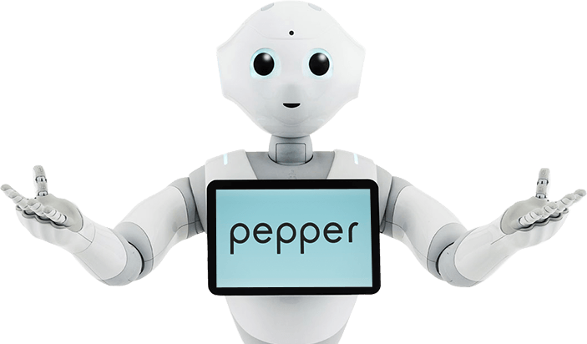



人との距離がある程度離れている時
呼び込みを行う。
声だけでなく、身振りも入れると効果が上がるのでは？

業務フロー（来店-挨拶）
業務フロー（来店-挨拶）
ある程度近づいてきたり、「声がけ」や「タッチ」に反応し
Pepperが「挨拶」をし
タブレット部にサービス選択画面を出し
サービス選択を案内する。
「おすすめは？」など、音声認識で反応するようにできてら良い。

業務フロー（来店-珈琲問屋様についての説明）

ご来店ありがとうございます。
ご利用のサービスを選択してください。
業務フロー（来店-商品について）

業務フロー（来店-商品斡旋）

珈琲問屋について知りたい
商品について
知りたい
おススメを
知りたいようようあああああああｆｆｆｆｆｆｆｆｓｓｓｓｓ
お遊び
店員呼び出し


珈琲問屋について知りたい
商品について
知りたい
おススメを
知りたい
お遊び
店員呼び出し

こんにちは。


業務フロー（来店-店員呼び出し）

業務フロー（来店-暇つぶし）

業務フロー（来店-珈琲問屋様についての説明）
業務フロー（来店-珈琲問屋様についての説明）

珈琲問屋は、創業当初から「価値ある１杯のコーヒーをあなたに」をモットーとして、・・・・・・・・・・・・

タブレットに画像、動画を出しながら
Pepperが身振りを加え説明する。

業務フロー（来店-商品について）
業務フロー（来店-商品について）

「コーヒー」など、音声認識で反応するようにできてら良い。

ご希望の商品をお選びください。

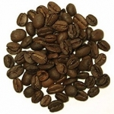
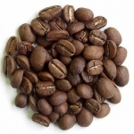
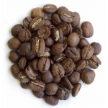
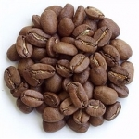
1-100
モカハラーロングベリー
2-100
ガテマラSHB
3-100
キリマンジャロＡＡ
4-100
ブルーマウ
モカハラーロングベリーですね。

1-100
モカハラーロングベリー
2-100
ガテマラSHB
3-100
キリマンジャロＡＡ
4-100
ブルーマウ

モカの貴婦人と呼ばれる
芳醇な香気と円熟した酸味と滑らかなコク。
産地：エチオピア
モカの貴婦人と呼ばれる芳醇な香気と円熟した酸味と滑らかなコク。
産地：エチオピア
。

タブレットに画像、動画を出しながら
Pepperが身振りを加え説明する。

モカの貴婦人と呼ばれる
芳醇な香気と円熟した酸味と滑らかなコク。
産地：エチオピア

業務フロー（来店-商品斡旋）
業務フロー（来店-商品斡旋）
セール品、人気商品、一押しなどの「おすすめ商品」を紹介
「セール商品」など、音声認識で反応するようにできてら良い。
人気商品はトップ３形式で
「今月の１位は・・・パッパッパー♪」のような感じにできるとよい。

おすすめです。

３位は・・・。♪♪♪♪２位は・・・・。♪♪♪♪
さて、今月の１位は・・・。
キリマンジャロAAです！！！
♪♪♪♪♪♪♪♪♪


3-100
キリマンジャロＡＡ

タブレットに画像、動画を出しながら
Pepperが身振りを加え説明する。



3-100
キリマンジャロＡＡ

野性のアフリカ大地が生み出した傑作
アフリカの力強さとやさしさがそのまま感じられそうな、甘い香りのアロマが際立つコクと豊かな酸味を持った珈琲。
産地：タンザニア。
野性のアフリカ大地が生み出した傑作
アフリカの力強さとやさしさがそのまま感じられそうな、甘い香りのアロマが際立つコクと豊かな酸味を持った珈琲。
産地：タンザニア

タブレットに画像、動画を出しながら
Pepperが身振りを加え説明する。

モカの貴婦人と呼ばれる
芳醇な香気と円熟した酸味と滑らかなコク。
産地：エチオピア

業務フロー（来店-暇つぶし）
業務フロー（来店-暇つぶし）
商品出来上がりまでの待ち時間などで暇つぶし用に
「コーヒー豆知識（トリビア）」や「じゃんけん」などのゲームが出来る。

一緒に遊びましょう。

コーヒー
豆知識
（トリビア）
じゃんけん
年齢当て
ゲーム
・・・・・

珈琲問屋について知りたい
商品について
知りたい
おススメを
知りたい
お遊び
店員呼び出し

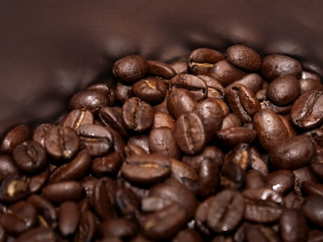
コーヒーについて知っておいて損はない15の豆知識
コーヒー好きなら大抵の人が知っていることから、コーヒーがないと生きていけないという人でもなかなか知らないのではないかと思われる意外な真実まで、コーヒーに関する豆知識を15個程度教えてくれるウェブコミックを紹介します。知らずに損をすることはない豆知識ばかりですが、知っていても損はなさそうです。 。
コーヒー好きなら大抵の人が知っていることから、コーヒーがないと生きていけないという人でもなかなか知らない・・・。

タブレットに画像、動画を出しながら
Pepperが身振りを加え説明する。


コーヒーについて知っておいて損はない15の豆知識
コーヒー好きなら大抵の人が知っていることから、コーヒーがないと生きていけないという人でもなかなか知らないのではないかと思われる意外な真実まで、コーヒーに関する豆知識を15個程度教えてくれるウェブコミックを紹介します。知らずに損をすることはない豆知識ばかりですが、知っていても損はなさそうです。 。

業務フロー（来店-店員呼び出し）
業務フロー（来店-店員呼び出し）
店内にいる店員を呼び出す。
Pepperは声を出すだけだと聞こえない可能性があるので
店員との連携呼び出し方法は要検討

すみませーん！！店員さーーん
こちらに来てください！！


珈琲問屋について知りたい
商品について
知りたい
おススメを
知りたい
お遊び
店員呼び出し

業務フロー（お帰り）

業務フロー（お帰り）
来店とお帰りを区別することが出来るかが課題
通行人との区別や複数人の場合など課題は多い

ありがとうございました。
また、お越しください。

